Budget,PrognosProcesser
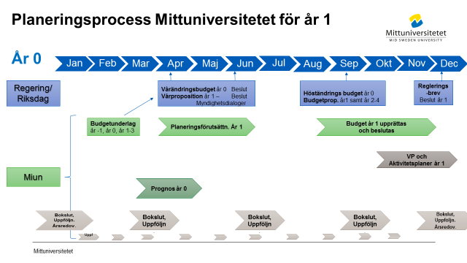

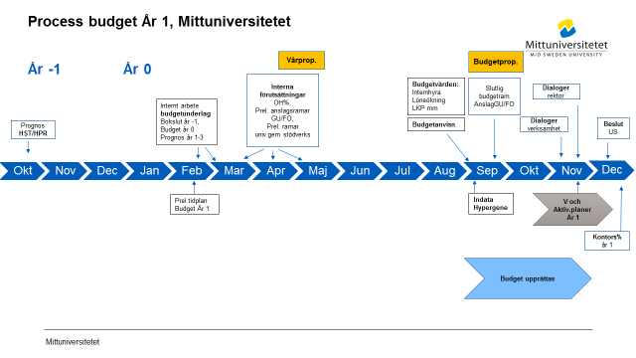

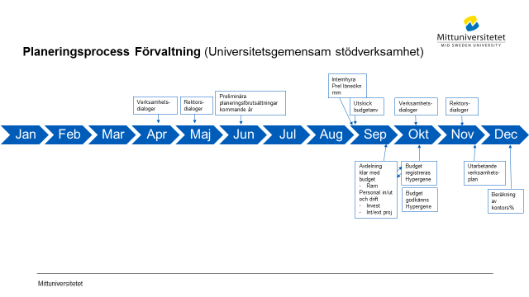

Flöde Hypergene
 | Processbeskrivning för budget och prognos i Hypergene

Not 1) Budget
Not 2) Prognos

 | Not 1) Budget
Process-ansvarig
Ladda Hypergene maskinellt med uppstartsvärden
Primula- personaldata, Agresso- avskrivn befintliga investetringar
samt kodstruktur
Ladda Hypergene manuellt med uppstartsvärden
Perioder, personer, LKP, löneökn%, Prel anslag,
OH%, prel kontors%, periodiseringsregler, 101/102/200 trigger

 | Not 1) Budget
Process-ansvarig
Ladda Hypergene maskinellt med uppstartsvärden
Beslutad budget
Agresso kodstruktur
Ladda Hypergene manuellt med uppstartsvärden
Perioder, personer, LKP, löneökn%, Prel anslag,
OH%, prel kontors%, periodiseringsregler, 101/102/200 trigger

Bil1.1 Budgetgrupp
 |  | PREL Tidplan Budget 2026 |  | Svart = Tidplan Budget
 |  | Intern EKO´s budgetgrupp |  | Gul = Trigger |  |  |  |  |  |  |  |  | Gamla tider/dagar fg år
 |  | -för avd. ekonomer och chefer upprättas en komprimerad version med hålltider |  | Grön = Budgetunderlag samt intäktsprognos HST, HPR |  |  |  |  |  |  |  | PREL tider
 |  | Datum: | 2025-01-08 | Blå =Tidplan VP o Aktivplan |  |  |  |  |  |  |  | Färdiga tider
 |  |  |  | Röd=Prel tid
 |  |  |  |  |  |  |  |  |  |  |  |  |  |  | Datum länkas till Bil 1.2 |  |  |  | Tider att kalla till
 |  |  |  | Ansvarig/ |  | PREL Tidplan Budget 2026
GRUPP | Månad | Vecka | Aktivitet | Avser | Kl | Jan | Feb | Mar | Apr | Maj | Juni | Jul | Aug | Sep | Okt | Nov | Dec | 2026
RUBRIK | dec-febr | 48-7 | Inledande planeringsarbete budget
Budget |  | 48 | Prel tidplan budgetprocess och VP för budgetåret inför remiss avd ekonomer | Central budgetgrupp |  | 9/12 |  |  |  |  |  |  |  |  |  |  |  |  | bokat
 |  |  | Prel tidplan budgetprocess och VP för budgetåret efter remiss | Ingrid, Tobias , Eva S, Pia |  | 19/12 |  |  |  |  |  |  |  |  |  |  |  |  | bokat
Budget |  |  | Prel tidplan budgetprocess och VP -system planseringsprocess | Ingrid, Kenneth, Eva RS |  | 19/12 |  |  |  |  |  |  |  |  |  |  |  |  | bokat
Budget |  | 7-8 | Boka in avstämningsmöte rektor avsättningar anslag mm inför planeringsförutsättnningar i febr | Ingrid, Bea, |  | dec |  |  |  |  |  |  |  |  |  |  |  |  | Kallat till 250218
Budget |  |  | Prel årstider viktiga deadlines Hypergene (och Unit4) till IT | Ingrid, Cia |  | dec |  |  |  | maj
Budget |  |  | Kalla till möten kommande år enligt prel tidplan för prognos samt budget | Ingrid |  | dec |  |  |  |  |  |  |  |  |  |  |  |  | delar kallat. SE ORANGE NEDAN ej kallat
VP |  | 6 | Avstämningsmöte tidplan Verksamhets- och Aktivitetsplan | Ingrid, Eva SS |  | 20/12 | febr |  |  |  |  |  |  |  |  |  |  |  | Febr möte ej kallat
Budget |  | 7 | Avstämningsmöte nr 2 - tidplan prognos vt och budget ht | Central budgetgrupp |  |  | 17/2 |  |  |  |  |  |  |  |  |  |  |  | bokat
RUBRIK |  | 45-08 | Budgetunderlag (till dep) U2024, B2025 +2026-2028 (se slutet i fg års tidplan) |  |  | dec-jan | feb
BU | 2026-2028 |  | Deadline o mall klar för externa intäkter 2025-2027 samt investeringar 2025-2028 till samordnare FÖRV, FAK | Ingrid |  | dec
BU | 2026-2028 | 49 | PREL Investeringar budget 2025 samt flerårsbudget 2026-2028 | Samtliga |  | 2/12
BU | 2026-2028 | 50 | Avstämningsmöte inför arbete med flerårsbudget | Ingrid, Bea, Thomas/Anna-Karin |  | X/12
BU | 2026-2028 | 50 | Intern tidplan upprättas. Prel tidplan klar under juni-juli | Eva SS |  | juni, dec
BU | 2026-2028 | 4 | Tot Fak/ Univgem:Avgifter och Bidrag per verksamhetsgren (utb, fo) 2025-2027 samt investeringar 2027-2028 | Pia, EvaS, Tobias |  | 24/1
BU | 2026-2028 |  | Intern avstämning mellan specialister för tabeller och text BU | Ingrid, Anna-Karin, Thomas, Bea |  | 30/1
BU | 2026-2028 | 5 | EKO´s del i Budgetunderlag: Tot Resräkn samt per verksamhetsgren, investeringar, avgifter till Eva SS | Ingrid |  | 31/1
BU | 2026-2028 | 6 | Budgetunderlaget på Ledningsråd (Planeringsenhet ansvarig) | Eva SS |  |  | 7/2
BU | 2026-2028 | 7 | Budgetunderlag till US (Planeringsenhet ansvarig) | Eva SS |  |  | xx/2
BU | 2026-2028 |  | US | US |  |  | 20/2
BU | 2026-2028 | 8 | Budgetunderlag till dep (Plamneringsenhet ansvarig) | Eva SS |  |  | 21/2
BU | 2026-2028 | 8 | Budgetunderlag till dep via registrering Hermes | EKO via underlag fr Eva SS |  |  |  | 1/3

RUBRIK | Febr | 7-8 | Beräkningar planeringsförutsättningar budget, Prognos HST, HPR dep
Budget |  | 7-8 | Avstämningsmöte med rektor (myndkap, avsättningar anslag) | Bea, Ingrid, rektor, prorektor | 13.30-15 |  | 18/2 |  |  |  |  |  |  |  |  |  |  |  | 1,5 tim. kallat
Budget |  |  | Avstämningsmöte gällande vilka UTB satsningar som ska särskiljas per fakultet för Gu anslag samt vilka särskilda satsningar (anslag, bidrag) som fortsätter | Ingrid, Eva SS | 10-10.45 |  |  | mars |  |  |  |  |  |  |  |  |  |  | ej kallat. Avstämt sedan tidigare
Budget |  | 7-8 | Beräkning snitt OH% budgetåret enl beslutad modell | Ingrid |  |  |  | mars
Budget |  |  | Vårprop inkl PREL PLO nästa år samt Vårändringsbudget | Regeringen |  |  |  |  | 15/4 |  |  |  |  |  |  |  |  |  | se regeringens kalender
Budget |  |  | Beräkning prel anslag per fakultet samt interna prislappar - Beslut kopia även till ULS Stina, Lisa | Ingrid |  |  |  |  | 15-16/4 |  |  |  |  |  |  |  |  |  | Kopia till ULS för retendo, Stina etc
Budget |  | 21 | RBM beslut prel anslag per fakultet sam prel ram univ gem stödverksamhet | Ingrid |  |  |  |  | april alt början maj
Budget |  |  | Kalla till möte aug för löneprocent budget | Ingrid |  |  |  | Mars |  |  |  |  |  |  |  |  |  |  | Möte ej kallat till 26/8
RUBRIK | April | 18 | Prognos HST, HPR till dep
BU |  |  | Prognos HST, HPR i Stina till ULS fr fak | Fakultet
BU |  |  | ULS lämnar Prognos HST, HPR till dep. Deadline se regleringsbrev UoH | Eva SS |  |  |  |  | 25/4

RUBRIK |  | 18 | Uppstartmöte VP o Aktivitetsplan
VP, Aktivitetsplan |  |  | Skypemöte planering Verksamhetsplaneringsprocess budgetåret | Ingrid. Eva, Amanda
Budget
RUBRIK | Juni-Aug | 26-35 | Äskade investeringar för internhyra (UTGÅR fn)
Budget |  |  | Äskade investeringar förbättr utg annans fastighet | CAMP |  |  |  |  |  |  | 30/6
Budget |  |  | Fastställt invest belopp förb utg annans fastighet | Anna-Karin, Thomas, EKOchef |  |  |  |  |  |  |  | 14/7 |  |  |  |  |  |  | UTGÅR - Schablonvärde invest används fortsvis
RUBRIK | Sept | 36 | Def. planering höstens budgetarbete
Budget |  | 36 | Slutliga årstider viktiga deadlines Hypergene (och UBW) till IT | Ingrid, Cia |  |  |  |  |  |  |  |  | X/8 |  |  |  |  |  | ej skickat
Budget |  |  | Budgetanvisningar upprättas - avstäms inom central budgetgrupp | Ingrid samordnar, Bea, Pia, Eva, Anna-Karin, Thomas, Ludvig |  |  |  |  |  | Maj | Juni |  | Aug |  |  |  |  |  | delar kan föreberedas våren
Budget |  |  | Internhyra budgetvärden, lokaler per org fr CAMP (inkl schablonvärde investeringar) | INFRA/FAS |  |  |  |  |  |  |  |  |  | 26/9 |  |  |  |  | Avst vid budgetgr möten m ACH
RUBRIK |  | 35-36 | Budgetstart Hypergene
Budget |  | 35 | UBW: Kör rapport Avskrivningsprognos för befintliga investeringar | Anna-Karin |  |  |  |  |  |  |  |  | 25/8 |  |  |  |  |  | avstämt AKO 250822
Budget |  |  | Möte gällande prel procentsatser löneökning Budget. EKO kallar EKO, HR | Ingrid, Victoria, Camilla E, Bea, Eko chef | 9-10 |  |  |  |  |  |  |  | 26/8 |  |  |  |  |  | Kallat 250312,men blev mailväxling istället inför B2026
Budget |  | 36 | Avstämningsmöte central budgetgrupp, inkl vem gör vad till VP | Central budgetgrupp | 10-11 |  |  |  |  |  |  |  | 27/8 |  |  |  |  |  | kallat.
Budget |  |  | Hypergene: Processflöde ekonomer, chefer samt avd ekonomer per avd uppdateras i fil i Teams | Pia, Eva S, Ludvig |  |  |  |  |  |  |  |  | v35 |  |  |  |  |  | Chatta uppdraget i Teamsgrupp
 |  | 36 | Hypergene: Indata budget Hypergene - inläsning indata personal aug samt bef investeringar/avskrivn (rapport körs UBW dagen innan) | Ingrid/Bea, ev Hypergene om nytt |  |  |  |  |  |  |  |  | 28-29/8
Budget |  |  | Hypergene: Reg centrala data samt process budget | Ingrid, Bea LKP |  |  |  |  |  |  |  |  | 1-2/9 |  |  |  |  |  | ej kallat
Budget |  |  | Hypergene: Reg FO- och GU- anslag per avd, budget | Fak ekonomer |  |  |  |  |  |  |  |  | 1-2/9
Budget |  |  | Hypergene: Beräkna och uppdatering tidplan fördelningstrigger 101/102/200- inledningvis trigger% enl fg år | Ingrid |  |  |  |  |  |  |  |  | Aug-sep
Budget |  |  | Uppdatera nyheter på weben Hypergene, Budget o Prognos o startsida Hypergene | ingrid |  |  |  |  |  |  |  |  | Aug-sep
RUBRIK |  | 37 | Budgetstart samtliga ekonomer
Budget |  |  | Uppdatera gamla Excellmallen för investeringar, som ev underlag för äskande av investeringar | Anna-Karin |  |  |  |  |  |  |  |  |  | v35-36 |  |  |  |  | endast vid behov
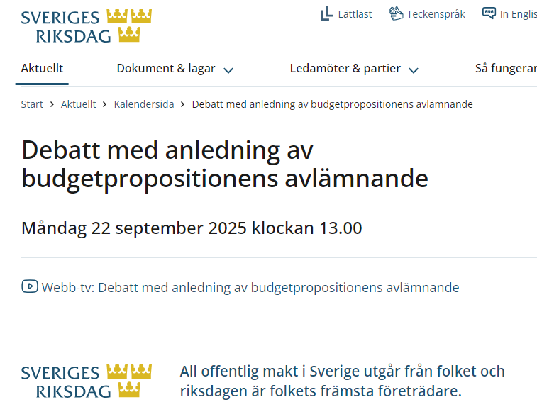
Budget |  | 37 | Teams - Budgetupptakt samtliga avd/fak-ekonomer, prel anvisningar- samt uppdaterad sep Excelmall som ev underlag för investeringsäskande (gamla mallen, för de som behöver). Fak ekonomer genomgång av beräkn.mall för kontors% på beslutad budget vid senare tillfälle | samtliga avd-, fak-, förv-ekonomer, Bia, Ingrid, Anna-Karin, Cia o Anna | 10-11 |  |  |  |  |  |  |  |  | 4/9 |  |  |  |  | kallat 250102
Budget |  |  | Budgetering, Hypergene kan påbörjas | samtliga |  |  |  |  |  |  |  |  |  | 4/9

RUBRIK |  | 38 | Budgetpropositionen samt slutlig beräkning nettoanslag per fak
Budget |  | 38 | Budgetpropositionen |  |  |  |  |  |  |  |  |  |  | 22/9? |  |  |  |  | KOLLA EXAKT DATUM. Senast 20/9 vid valkår senare. Dock senast 15/11
Budget |  |  | Slutliga avsättningar, nettoanslag per fak samt nettoprislappar (Hypergene samt anvisningar) med kopia till ULS (Retendo, Stina etc) | Ingrid |  |  |  |  |  |  |  |  |  | 20-23/9 |  |  |  |  | BP 22/9?
Budget |  |  | Prel Prislappar till Stina | Ingrid |  |  |  |  |  |  |  |  |  | 23/9 |  |  |  |  | BP 22/9?
Budget |  |  | GU anslag per inst inkl kostn ramar GU (FO slutliga för HUV i juni o NMT i aug) med kopia till ULS (Retendo, Stina etc) | Fak ekonomer |  |  |  |  |  |  |  |  |  | 23/9 |  |  |  |  | BP 22/9?
Budget |  |  | US, delårsrapport | US |  |  |  |  |  |  |  |  |  | 25/9
RUBRIK |  | 38-39 | Budget Investeringar, deadline
BU, Budget |  |  | Budget Investeringar- Äskade investeringar samtliga avd/inst - godkända av avd chef samt prel invest.prognos flerårsbudget | Samtliga |  |  |  |  |  |  |  |  |  | 15/9 |  |  |  |  | OK AKO, TN
BU, Budget |  |  | Avstämning totalnivåer investeringar budgetår samt ytterligare år till flerårsbudget dep | Eva, Pia, Ludvig |  |  |  |  |  |  |  |  |  | 16/9
Budget |  |  | Avstämning investeringar Miun totalt | Anna-Karin, Thomas, EKO chef |  |  |  |  |  |  |  |  |  | 17/9
Budget |  |  | Information till samtliga avseende fastställd invest budget inkl budgetårets avskrivningar per org | Anna-Karin, Thomas |  |  |  |  |  |  |  |  |  | 19/9
RUBRIK |  | 40-42 | Budget Studentintäkter Grundutb., Prognos HST, HPR till dep
Budget |  |  | Budget Studentintäkter Grundutb. registrering i Stina för Retendo (Tillgängligt Retendo dagen efter) | Stina |  |  |  |  |  |  |  |  |  | XX/9 |  |  |  |  | EJ nödv för EKO eg. Ej avstämt med CW
Budget |  |  | Budget Studentintäkter Grundutb. registrering i Stina Budget version 1. Godk av chef dagen efter | Stina |  |  |  |  |  |  |  |  |  | 26/9 |  |  |  |  | Avst CW 241219
Budget |  |  | Budget Studentintäkter Grundutb. registrering i Stina. Godk av chef dagen efter, NMT | Stina |  |  |  |  |  |  |  |  |  |  |  |  |  |  | Behövs detta när datum ovan tillkommit
Budget |  |  | Budgetvärden lokaler | INFRA- FAS |  |  |  |  |  |  |  |  |  | 26/9 |  |  |  |  | V 39 ok.
BU |  |  | Prognos HST, HPR i Stina till ULS fr fak | Fakultet
BU |  |  | ULS lämnar Prognos HST, HPR till dep. Deadline enl regleringsbrev UoH | Eva SS |  |  |  |  |  |  |  |  |  |  | 20/10 |  |  |  | enl reglbrev
...

Bil13
...
 | Stäm av att budgetkonton inte använts vid kontoinmatning för de I o K som bugeteras på direkt på aktuellt konto

 | Total lokalkostnad per avdelning enligt aktuellt budget-/prognos-värde CAMP
 | Summa "OH fördelning univ gem stödverksamhet" - aktuellt budgetvärde (fakultetsnivå)

 | Budget/Prognos HST, HPR per utb område samt per fakultet redovisat enligt tidplan

EXEMPEL
